Sheet1
証明書発行願

１．申請者情報 ※ご記入いただいた個人情報は、証明書発行業務にのみ使用します。
 | （フリガナ） 申請者氏名 |  |  |  |  | 在学時の 学生番号 |  |  |  |  | 卒業年月 | 西暦 年 月
不明
不明
 | （フリガナ） 旧氏名 |  |  |  |  | ※卒業・修了後に改姓した場合のみ記入してください。 ※証明書は、在学当時の氏名での発行 となります。

 | 生年月日 |  | 西暦 年（和暦 年） 月 日 |  |  |  |  |  | 例：1994年（平成6年）4月1日
 | 携帯番号 |  |  |  |  | ※日中、ご連絡の取れる携帯番号のご記入をお願いします。
 | メールアドレス |  | ＠
 | 返送先 住所 |  | 〒 |  |  |  |  |  |  | ※返信用封筒にも必ず住所を記入してください。
 | 発行理由 ※ ☑する |  | 就職 進学 留学 教員免許申請 ビザ申請 | その他（記入欄）
 | 厳封有無 |  | 厳封あり（ 各々厳封 ・ まとめて厳封 ） 厳封不要 |  |  |  |  | ※証明書の用紙は、改ざん（コピー）偽造防止の用紙を使用しています。
 | 添付する身分証明書 |  | 運転免許証 パスポート 健康保険証 その他（ ）

２．必要な証明書とその枚数
 |  |  | 証明書の種類 | 交付日 | 発行 希望部数 |  | 発行手数料 （単価） |  | 発行手数料 合計 |  | 備考
 | 日本語 |  | 卒業証明書 | 翌日 |  | × | 200円 | = |  |  | 卒業したことを証明 ※学位表記なし
 |  |  | 成績証明書 | 翌日 |  | × | 200円 | = |  |  | 在学中に修得した科目と単位、成績を証明 ※学位・GPA表記なし
 |  |  | 在学期間証明書 | 3日後 |  | × | 200円 | = |  |  | 在学した期間を証明
 |  |  | 大学院修了証明書 | 翌日 |  | × | 200円 | = |  |  | 大学院を修了（卒業）したことを証明 ※学位表記なし
 |  |  | 大学院成績証明書 | 翌日 |  | × | 200円 | = |  |  | 大学院在学中に修得した科目と単位、成績を証明 ※学位・GPA表記なし
 |  |  | その他 （ ） | 問合せ |  | × | 200円 | =

 | 英文 |  | 卒業証明書 | 3日後 |  | × | 300円 | = |  |  | （英文）卒業したことを証明 ※学位表記なし
 |  |  | 成績証明書 | 3日後 |  | × | 300円 | = |  |  | （英文）在学中に修得した科目と単位、成績を証明 ※学位・GPA表記なし
 |  |  | 在学期間証明書 | 3日後 |  | × | 300円 | = |  |  | （英文）在学した期間を証明
 |  |  | 大学院修了証明書 | 3日後 |  | × | 300円 | = |  |  | （英文）大学院を修了（卒業）したことを証明 ※学位表記なし
 |  |  | 大学院成績証明書 | 3日後 |  | × | 300円 | = |  |  | （英文）大学院在学中に修得した科目と単位、 成績を証明 ※学位・GPA表記なし
 |  |  | その他 （ ） | 問合せ |  | × | 300円 | =
 |  |  | 発行希望合計枚数： |  |  | 枚 | 手数料 合計： |  |  | 円 |  | ※担当者記入欄※
 |  |  |  |  |  |  |  |  |  |  |  | 担当者印 | 発送年月日
 | ※ 次ページもご参照ください。 |  |  |  |  |  |  |  |  |  |  |  | 年 月 日

 | 証明書発行の流れ

 | 必要となるもの
 | ① 証明書発行願（本様式）
 | ② 身分証明書のコピー（運転免許証など、申請者本人の確認ができるもの）
 | ③ 定額小為替証書（ 証明書発行手数料分を郵便局で購入）
 |  | ※ 何も記入しないでください。 ※ 定額小為替はお釣りの出ないよう、券面金額の合計を過不足なくご用意ください。
 | ④ 返信用の切手
 |  | ※ 返信用切手（郵送料）について、証明書の発行枚数や厳封の有無により重量が異なるため、正確な料金を事前に お伝えすることができません。4通以上の発行を希望する場合は、50ｇを超える（定形外料金になる）ことが多いため、 余裕を持った金額の切手を同封してください。余った分は返却します。 ※ レターパックは、重量４kg以内まで送付することが可能です。ご自身の状況に合わせてご選択ください。
 | ⑤ 返信用の封筒など（返送先住所、宛名を忘れずに記入をお願いします）
 |  | ※ 推奨する封筒のサイズ：角2封筒又はレターパック（A4用紙を折り曲げずに入れることができるサイズの封筒：定形外） ※ 証明書の折り曲げが可能の場合は、長形3号（A4三つ折りサイズ）でも承ります。 ※ 証明書発行願（本様式）と証明書発行手数料が大学に到着してから、証明書を作成します。 ※ 証明書の発行をお急ぎの場合は、大学へ証明書発行願を送付する時 及び 返信用封筒 に 「速達」 や 「レターパック」 をご利用いただくなど、ご自身の状況に合わせてご対応ください。
 | ⑥ 「学力に関する証明書」を発行希望の場合は、「学力に関する証明書交付申請書」を提出
 |  | ※ 「学力に関する証明書」とその他の証明書を併せて発行希望の場合は、「証明書発行願」と「学力に関する証明書交付 申請書」を提出

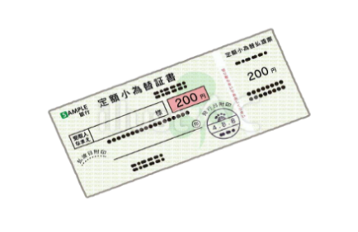
郵便局で準備するもの ❶ 証明書発行手数料分の定額小為替証書
❷ 切手など

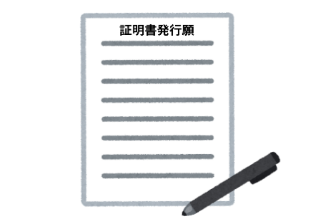
その他準備するもの ❸ 証明書発行願い（名桜大学ホームページにてダウンロード）
❹ 身分証明書のコピー
❺ 返信用封筒

封筒へ下記が入っているか確認して郵送 証明書発行願
身分証明書のコピー
返信用封筒（郵送先住所・宛名記入）
切手
定額小為替証書（過不足なくご送付ください）

